09
Formatowanie wartości
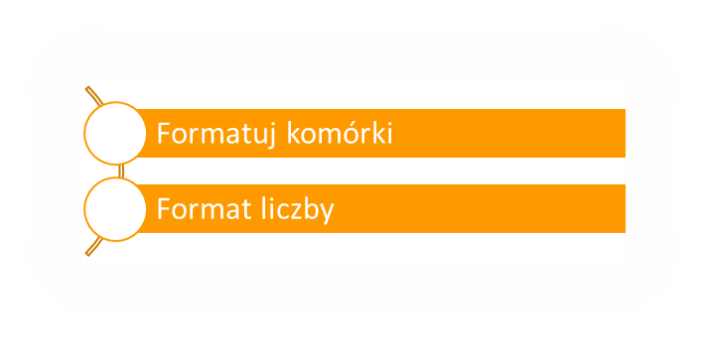
Etykiety wierszy | Suma z Wartość netto | Suma z Ilość
AE-4837-B | 28607.67 | 499
AF-5331-U | 3246.84 | 348
AK-5930-E | 36060.23 | 731
AQ-3329-R | 50785.09 | 1073
BA-5688-E | 47092.77 | 831
BI-2106-C | 34675.81 | 743
CJ-5364-F | 48593.76 | 1072
CP-1818-I | 18558 | 1031
CS-3365-D | 17277.3 | 810
DJ-3529-C | 23436 | 558
DN-2131-G | 47450 | 949
DP-2465-D | 18663.75 | 875
DQ-5859-D | 74240 | 1280
EF-1317-B | 4295.98 | 806
EK-4664-M | 682.06 | 1018
FF-2740-F | 20466.73 | 1181
FG-2216-I | 64611.37 | 989
FH-4125-H | 1672 | 836
FM-2005-C | 6883.98 | 794
FM-3375-D | 64073.24 | 1172
FM-5294-N | 19260 | 535
FN-2695-R | 1199.66 | 902
FO-4462-R | 20017.61 | 883
FP-2611-N | 45764.16 | 1248
FQ-3531-C | 48174.43 | 1129
FQ-5039-B | 62190.92 | 1124
FR-3902-J | 60912.68 | 1004
GA-2080-O | 37476.74 | 1022
GD-4942-S | 6060.33 | 699
GG-3891-Q | 25772.68 | 604
GG-5526-I | 15312 | 696
GM-4493-F | 21797.82 | 654
GU-3280-D | 32384 | 704
HA-5783-D | 49450 | 1075
HB-2080-F | 48642 | 737
HD-5893-N | 7808 | 976
IA-2515-B | 6279.09 | 673
ID-1583-E | 24876.02 | 794
ID-3249-S | 44044 | 1001
IK-5905-F | 47415.18 | 1046
IM-2758-N | 31374.84 | 1148
IO-1203-M | 41762.89 | 1333
IR-4168-P | 35622.21 | 1137
IS-1039-C | 33709.3 | 790
IT-3331-B | 6623.88 | 764
JE-2732-F | 21386 | 629
JG-4104-T | 19994.04 | 612
KJ-4937-Q | 5283.39 | 417
LA-4816-M | 17787.07 | 721
LD-5115-K | 41437.41 | 777
LQ-1584-Q | 20567.12 | 1064
LR-2372-I | 47629.2 | 760
MB-2623-F | 19059.38 | 986
MC-1588-G | 20174 | 917
MD-5417-T | 18864 | 1048
MF-5536-R | 30242.48 | 856
MG-5787-R | 15820 | 791
MH-1462-I | 34672 | 788
ML-4389-H | 16257.53 | 659
ML-4871-H | 41960 | 1049
MO-2467-R | 26026 | 1001
NA-1627-P | 22028.24 | 472
NO-4990-T | 20552.48 | 656
NT-3713-A | 27787.02 | 906
OC-1762-H | 6800 | 680
OH-2548-L | 33270 | 1109
OL-4322-L | 35568 | 741
OQ-1256-B | 42461.46 | 838
OS-4789-E | 5010 | 501
OT-1655-B | 16579.59 | 323
PA-2535-U | 25704 | 714
PC-1595-E | 17200.17 | 549
PD-3728-R | 5728.62 | 614
PE-1110-U | 14820 | 741
PF-2815-E | 27497.25 | 825
PG-2711-Q | 33630 | 885
PI-5034-Q | 3927.93 | 421
PP-1145-A | 10458 | 581
QG-2728-R | 625.78 | 934
QJ-5449-B | 19448 | 374
QK-2065-P | 13864.5 | 650
QT-4483-J | 43579.23 | 769
RA-1906-U | 42825.42 | 774
RD-3327-U | 457.61 | 683
RF-2177-F | 38248 | 683
RG-5950-J | 6140 | 614
RJ-3381-M | 12512 | 782
RL-3911-C | 3413.77 | 731
SA-5312-D | 55588 | 1069
TA-2597-C | 16988.79 | 637
TG-2657-I | 15979.07 | 521
TG-3969-C | 36892 | 802
TL-4662-I | 3846 | 641
TU-1149-J | 29411.73 | 519
UB-1737-A | 651.7 | 490
UE-2304-E | 21119.79 | 337
UH-4697-P | 14925.35 | 605
UK-4102-G | 18750 | 625
UM-4892-R | 6048 | 504
UQ-3617-O | 36192 | 754
UT-5550-O | 20696.13 | 361
Suma końcowa | 2589688.27 | 79764

